Лист1
 | 1 | 2 | 3 | 4 | min |  | 1 | 2 | 3 | 4 |  | 1 | 2 | 3 | 4 |  | 1 | 2 | 3 | 4
1 | 2.3 | 1.9 | 2.2 | 2.7 | 1.9 | 1 | 0.4 | 0 | 0.3 | 0.8 | 1 | 0.4 | 0 | 0.1 | 0.8 | 1 | x | 0 | x | x
2 | 1.8 | 2.2 | 2 | 1.8 | 1.8 | 2 | 0 | 0.4 | 0.2 | 0 | 2 | 0 | 0.4 | 0 | 0 | 2 | 0 | x | 0 | 0
3 | 2.5 | 2 | 2.2 | 3 | 2 | 3 | 0.5 | 0 | 0.2 | 1 | 3 | 0.5 | 0 | 0 | 1 | 3 | x | Ø | 0 | x
4 | 2 | 2.4 | 2.4 | 2.8 | 2 | 4 | 0 | 0.4 | 0.4 | 0.8 | 4 | 0 | 0.4 | 0.2 | 0.8 | 4 | 0 | x | x | x
 |  |  |  |  |  | min | 0 | 0 | 0.2 | 0
 |  |  |  |  |  |  |  |  |  |  |  |  |  |  |  |  | 1 | 2 | 3 | 4
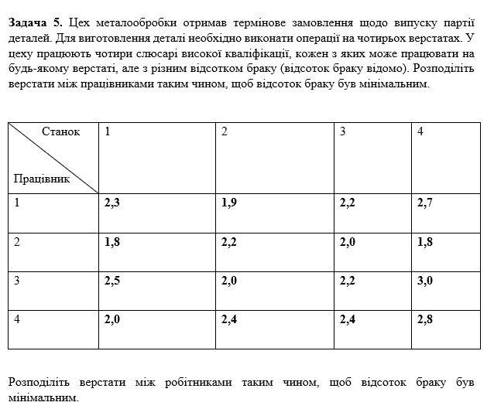
 |  |  |  |  |  |  |  |  |  |  |  |  |  |  |  | 1 | x | 0 | x | x
 |  |  |  |  |  |  |  |  |  |  |  |  |  |  |  | 2 | 0 | x | Ø | 0
 |  |  |  |  |  |  |  |  |  |  |  |  |  |  |  | 3 | x | Ø | 0 | x
 |  |  |  |  |  |  |  |  |  |  |  |  |  |  |  | 4 | 0 | x | x | x

 |  |  |  |  |  |  |  |  |  |  |  |  |  |  |  |  | 1 | 2 | 3 | 4
 |  |  |  |  |  |  |  |  |  |  |  |  |  |  |  | 1 | x | 0 | x | x
 |  |  |  |  |  |  |  |  |  |  |  |  |  |  |  | 2 | Ø | x | Ø | 0
 |  |  |  |  |  |  |  |  |  |  |  |  |  |  |  | 3 | x | Ø | 0 | x
 |  |  |  |  |  |  |  |  |  |  |  |  |  |  |  | 4 | 0 | x | x | x

 |  |  |  |  |  |  |  |  |  |  |  |  |  |  |  |  | 1 | 2 | 3 | 4
 |  |  |  |  |  |  |  |  |  |  |  |  |  |  |  | 1 | x | 0 | x | x
 |  |  |  |  |  |  |  |  |  |  |  |  |  |  |  | 2 | Ø | x | Ø | 0
 |  |  |  |  |  |  |  |  |  |  |  |  |  |  |  | 3 | x | Ø | 0 | x
 |  |  |  |  |  |  |  |  |  |  |  |  |  |  |  | 4 | 0 | x | x | x

